エビデンス（ログイン画面）

1 | ログイン画面を表示して、ユーザIDの入力欄に「admin」、パスワード入力欄に「pass」と入力する

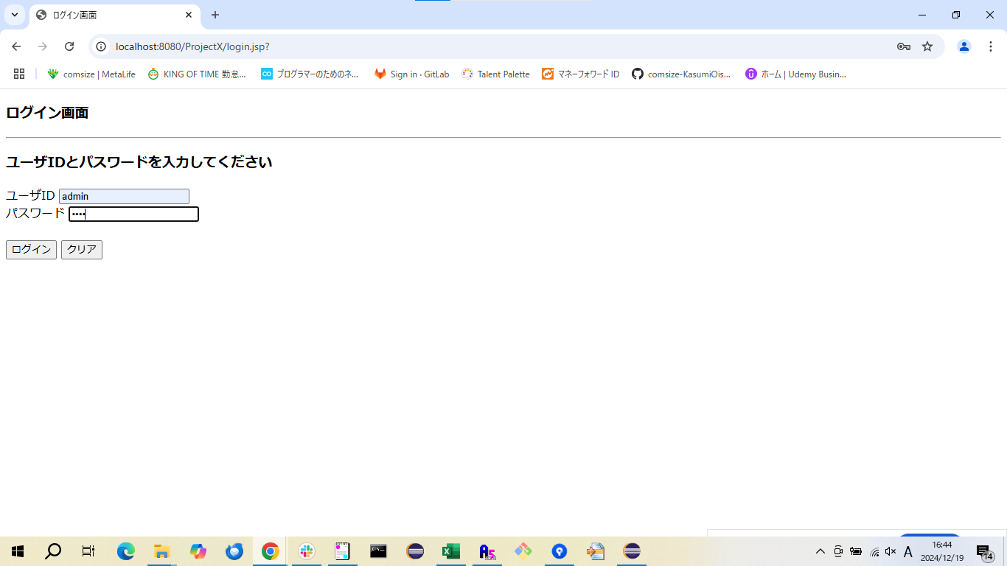



2 | ログイン画面を表示して、ユーザIDの入力欄に「admin」、パスワード入力欄に「a」と入力する



3 | ログイン画面を表示して、ユーザIDの入力欄に「a」、パスワード入力欄に「pass」と入力する



4 | ログイン画面を表示して、ユーザIDの入力欄に「a」、パスワード入力欄に「b」と入力する



確認内容 | ログインに失敗し、ログイン失敗画面に遷移すること

エビデンス（メニュー画面）
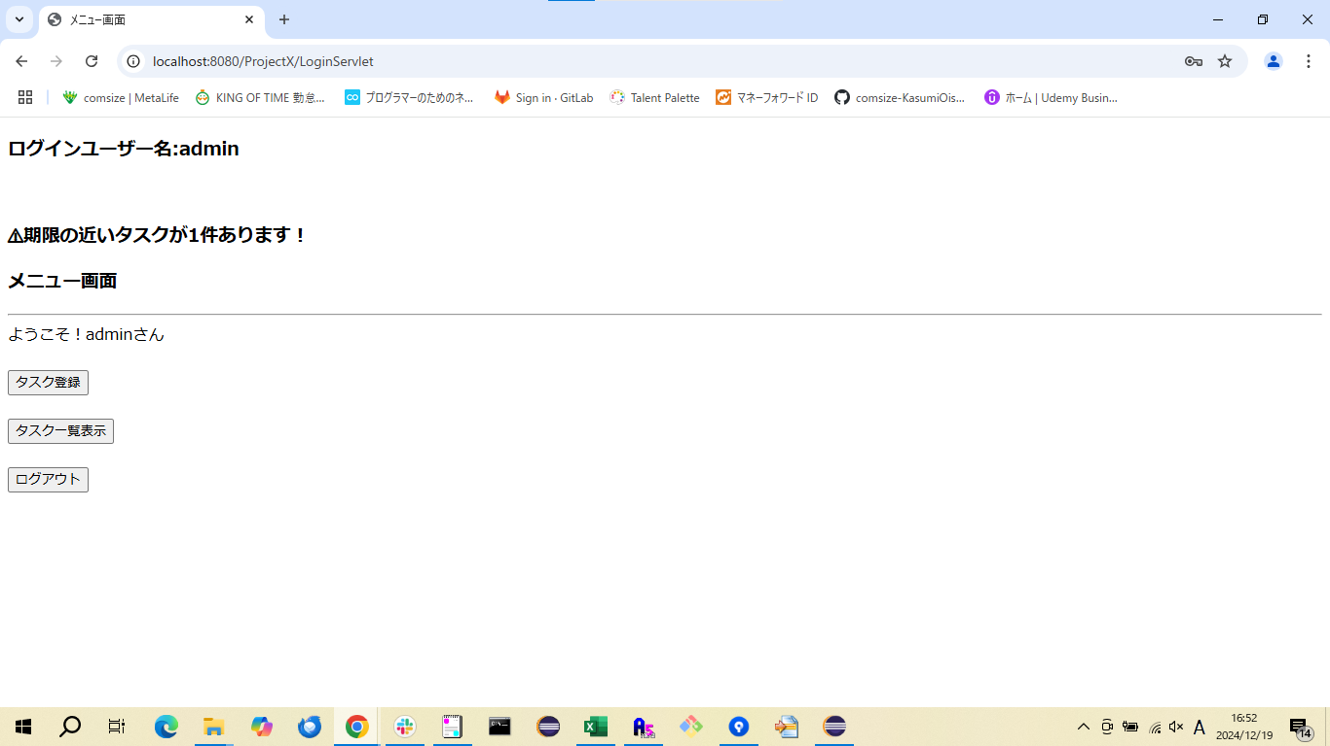
3 | メニュー画面を表示する

エビデンス (ログアウト画面)

16 | ログアウトする

